金属部品（ウェルディングプレート）_検査手順書
検査手順書

名称 図番 | 金属部品（ウェルディングプレート） NT2792-P41 |  |  | 作成日 |  | 2024-11-21 |  | 頁 | 1/3 | 確認 | 作成

 |  |  |  | 改訂 | 改訂履歴 |  |  |  | 承認

工程名 | 工程検査 |  |  | 1 | 新規作成 |  |  |  | 平野

管理番号 | SZK-022-SZK-001-1

 |  |  |  |  |  |  |  |  |  | '24.12.02 | '24.11.21

作業手順 |  | 作業内容 |  |  |  |  | 要点

1.検査製品をグループ指定個所に投入。
検査前製品置き場よりグループ指定箇所
に投入。

2.ロット管理票情報をバーコードに読み取る。
検査製品を搬入した作業者がロット管理票の記入、入力をする。

ロット管理票情報

3.検査前品の準備。
検査前に未検と検済の表示を準備する。
ガラス横に置く未検と検済の表示は左右
どちらも可。
Snメッキ範囲とSnメッキ不可範囲図示
未検表示
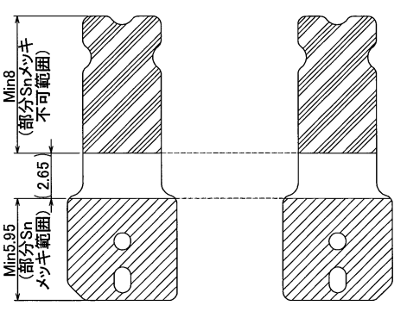
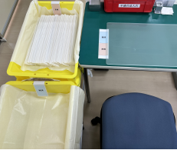

検済表示

4.検査開始、1束 検査前品のダレ面（表
面）を上にしてテーブルの未検表示に
置く準備。
バリ面（裏面）とダレ面（表面）写真
バリ面（裏面）
ダレ面（表面）

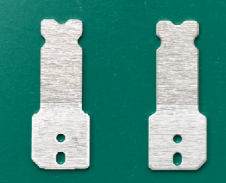
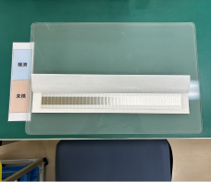

完成品 |  | 治工具、設備 |  |  |  |  | 注意事項

作業時は、手袋後に指サック着用の事。
落下品処置：床に落としたもの廃棄する。
取り扱い → キズ、変形
異物、汚れ → 腐食、溶接不良
製品異常が発見された場合は所属長に
確認する。

 |  |  | ミツイ精密株式会社

検査手順書

名称 図番 | 金属部品（ウェルディングプレート） NT2792-P41 |  |  | 作成日 |  | 2024-11-21 |  | 頁 | 2/3 | 確認 | 作成

 |  |  |  | 改訂 | 改訂履歴 |  |  |  | 承認

工程名 | 工程検査

管理番号 | SZK-022-SZK-001-1

作業手順 |  | 作業内容 |  |  |  |  | 要点

5.ダレ面（表面）側を端から順に右記検査
項目について確認する。
検査項目
① バリ：0.05mm以下、脱落なきこと
② ヒビ、カエリ：なきこと
③ メッキ剥がれ：なきこと
限度見本による
④ キズ、打痕：
深さ：金属下地の露出無きこと
凸：無きこと
限度見本による
⑤ 異物付着なきこと
（導電性、粘着性物質などの付着、
汚れ）
⑥ レベラー痕：限度見本による
⑦ パンチ痕、段差、ツールマーク：
無きこと
⑧ 変色、シミ、ムラ：
IPAで除去できないものは可
めっき仕様
Ep-Cu/Ni1m+Ep-Ni/Sn3m
銅材に ニッケル全面＋
部分錫めっき 無光沢
バリ面（裏面）
ダレ面（表面）

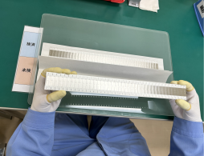

6.180°を回転してバリ面（裏面）側を端
から順に右記検査項目について確認
する。

赤囲い部＝Snメッキ範囲
Snメッキ範囲は重点検査実施

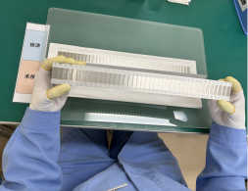

7.検査済品のバリ面（裏面）を上にして
奥側の検済表示に置く。

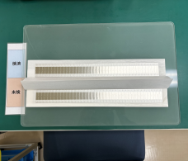

不良品が発見された場合は
不適合品入れ（不良別）に入れる

完成品 |  | 治工具、設備 |  |  |  |  | 注意事項

作業時は、手袋後に指サック着用の事。

落下品処置：床に落としたもの廃棄する。

取り扱い → キズ、変形
異物、汚れ → 腐食、溶接不良

製品異常が発見された場合は所属長に
確認する。

 |  |  | ミツイ精密株式会社

検査手順書

名称 図番 | 金属部品（ウェルディングプレート） NT2792-P41 |  |  | 作成日 |  | 2024-11-21 |  | 頁 | 3/3 | 確認 | 作成

 |  |  |  | 改訂 | 改訂履歴 |  |  |  | 承認

工程名 | 工程検査

管理番号 | SZK-022-SZK-001-1

作業手順 |  | 作業内容 |  |  |  |  | 要点

8.1束 検査済品は検済箱の端から順番
に入れる。
1箱 検査完了後、未検と検済の表示を
外し、紙で閉じて箱の蓋をする。

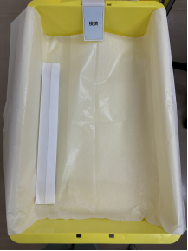
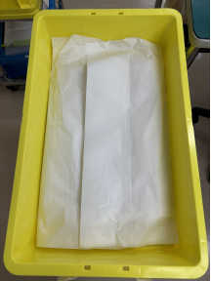

9.検査終了後、検査情報をロット管理票
に記載、バーコードに読み取る。
赤枠部

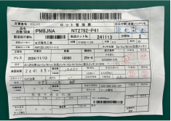
①
③

②①

検査記載
項目
記載内容：①検査日 ②不適合数
③作業員捺印/サイン

10.記載済みのロット管理票を箱に挟み、
検査済み製品置き場に移動、次工程に
渡す。

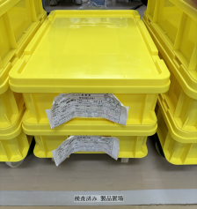

完成品 |  | 治工具、設備 |  |  |  |  | 注意事項

作業時は、手袋後に指サック着用の事。

落下品処置：床に落としたもの廃棄する。

取り扱い → キズ、変形
異物、汚れ → 腐食、溶接不良

製品異常が発見された場合は所属長に
確認する。

 |  |  | ミツイ精密株式会社

